Tableau 2 Besoins RC
Onglet à compléter pour tous les projets

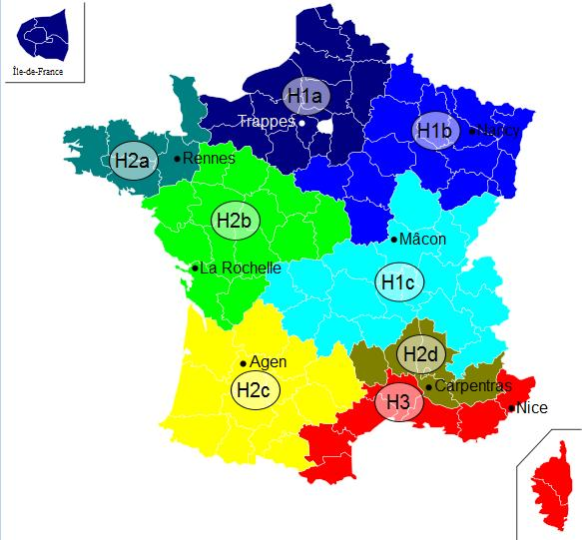
Tableau 2.1 : Réseau de chaleur |  |  |  |  |  |  |  |  |  |  |  |  |  |  | Zone climatique | H1b | cf carte à droite ->
A compléter uniquement si création Réseau de Chaleur |  |  |  |  |  |  |  |  |  |  |  |  |  |  | Altitude du projet (m) | >800
N° Sous station | Maître d'ouvrage | Bâtiment | Neuf/ existant | Date de raccordement prévue | Type de bâtiment | Eq. Logement | Surface chauffée (m2) | Besoins avant réhabilitation / démarches énergétique MWh | Besoins après réhabilitation / démarches énergétique MWh pris en compte pour le dimensionnement | dont Besoins chauffage | dont Besoins ECS | P Souscrite kW | Besoins / m2 | Classe énerg. (A, B, C, …) | Estimation des besoins 2030 : quantifier le besoins en incluant l'impact du décret éco-énergie tertiaire sur les bâtiments concernés MWh | Estimation des besoins 2040 : quantifier le besoins en incluant l'impact du décret éco-énergie tertiaire sur les bâtiments concernés MWh | Consommation plafond d'efficacité énergétique chauffage bâtiment hors ECS (MWh/an)
1.1 | O. HLM xxx | Les xxx | Existant | 2,012 | Log. sociaux |  |  |  |  |  |  |  |  |  |  |  | 0
1.2 |  |  |  |  |  |  |  |  |  |  |  |  | #DIV/0! |  |  |  | #N/A | #N/A
2.1 | Ville de Y | CHU X | Existant | 2,014 | Tertiaire |  |  |  |  |  |  |  | #DIV/0! |  |  |  | #N/A | #N/A
 | CG | Collège | Neuf | 2,014 | Tertiaire |  |  |  |  |  |  |  | #DIV/0! |  |  |  | #N/A | #N/A
 |  |  |  |  |  |  |  |  |  |  |  |  | #DIV/0! |  |  |  | #N/A | #N/A
TOTAUX |  |  |  |  |  |  |  |  |  |  |  |  |  |  | 0 | 0 | #N/A | #N/A

 |  |  |  |  | Nombre de bâtiments à usage de logement social raccordés suite au projet
 |  |  |  |  | Nombre de logements sociaux raccordés suite au projet
A compléter uniquement si extension Réseau de Chaleur
Abonnés actuels ou extension | N° Sous station | Maître d'ouvrage | Bâtiment | Neuf/ existant | Date de raccordement prévue | Type de bâtiment | Eq. Logement | Surface chauffée (m2) | Besoins avant réhabilitation / démarches énergétique MWh | Besoins après réhabilitation / démarches énergétique MWh pris en compte pour le dimensionnement | dont Besoins chauffage | dont Besoins ECS | P Souscrite kW | Besoins / m2 | Classe énerg. (A, B, C, …) | Estimation des besoins 2030 : quantifier le besoins en incluant l'impact du décret éco-énergie tertiaire sur les bâtiments concernés MWh | Estimation des besoins 2040 : quantifier le besoins en incluant l'impact du décret éco-énergie tertiaire sur les bâtiments concernés MWh | Consommation plafond d'efficacité énergétique chauffage bâtiment hors ECS (MWh/an)
Abonné actuel | 1.1 | O. HLM xxx | Les xxx | Existant | 2,012 | Log. sociaux |  |  |  |  |  |  |  |  |  |  |  | 0
Abonné actuel | 1.2 |  |  |  |  |  |  |  |  |  |  |  |  | #DIV/0! |  |  |  | #N/A | #N/A
Total abonnés actuels |  |  |  |  |  |  | 0 | 0 | 0 | 0 | 0 | 0 | 0 | #DIV/0! |  | 0 | 0 | #N/A | #N/A
Extension phase 1 | 2.1 | Ville de Y | CHU X | Existant | 2,014 | Tertiaire |  |  |  |  |  |  |  | #DIV/0! |  |  |  | #N/A | #N/A
Extension phase 2 |  | CG | Collège | Neuf | 2,014 | Tertiaire |  |  |  |  |  |  |  | #DIV/0! |  |  |  | #N/A | #N/A
Extension phase 3 |  |  |  |  |  |  |  |  |  |  |  |  |  | #DIV/0! |  |  |  | #N/A | #N/A
Total extensions |  |  |  |  |  |  | 0 | 0 | 0 | 0 | 0 | 0 | 0 | #DIV/0! |  | 0 | 0 | #N/A | #N/A
TOTAUX |  |  |  |  |  |  | 0 | 0 | 0 | 0 | 0 | 0 | 0 | #DIV/0! |  | 0 | 0 | #N/A | #N/A

Tableau 2.2: Développement Evolution RC
A compléter pour tous les projets
Année | Energie vendue en sous-station (MWh) | Nombre de Ss stations | Puissance souscrite (kW) | Mixité EnR &R | Quantités d’EnR&R injectées

